Sheet2
横内小学校
2
3
横内団地
6
5
4
場所 | 地図 | 横内
2、3 | 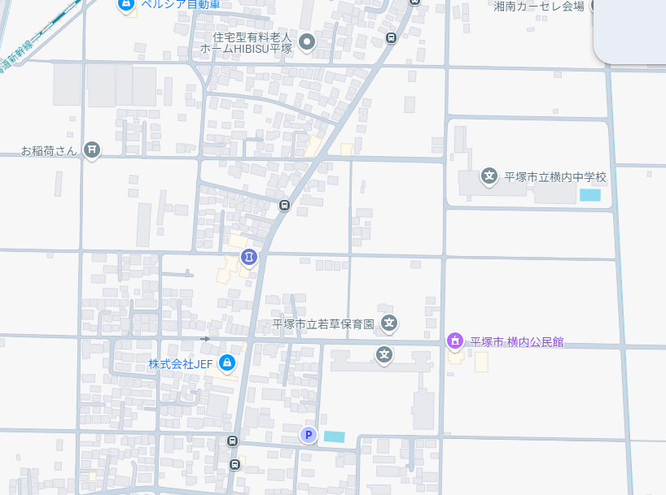
4，5，6 | 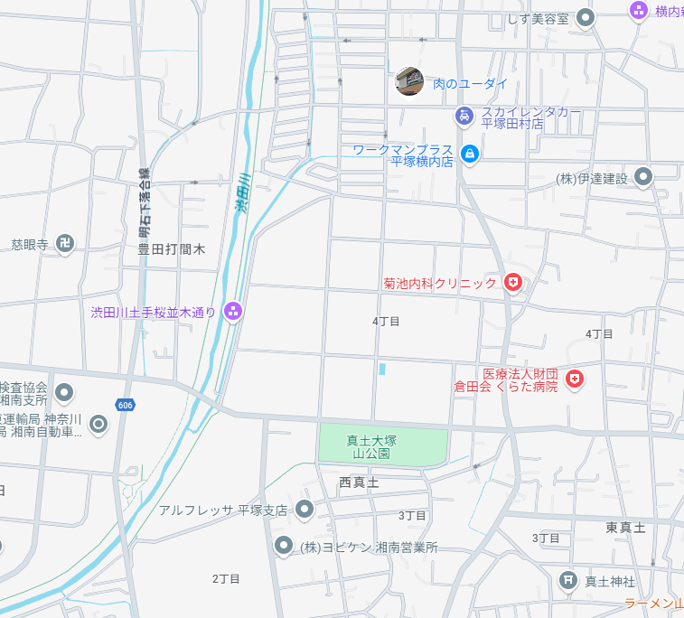
1
1 | 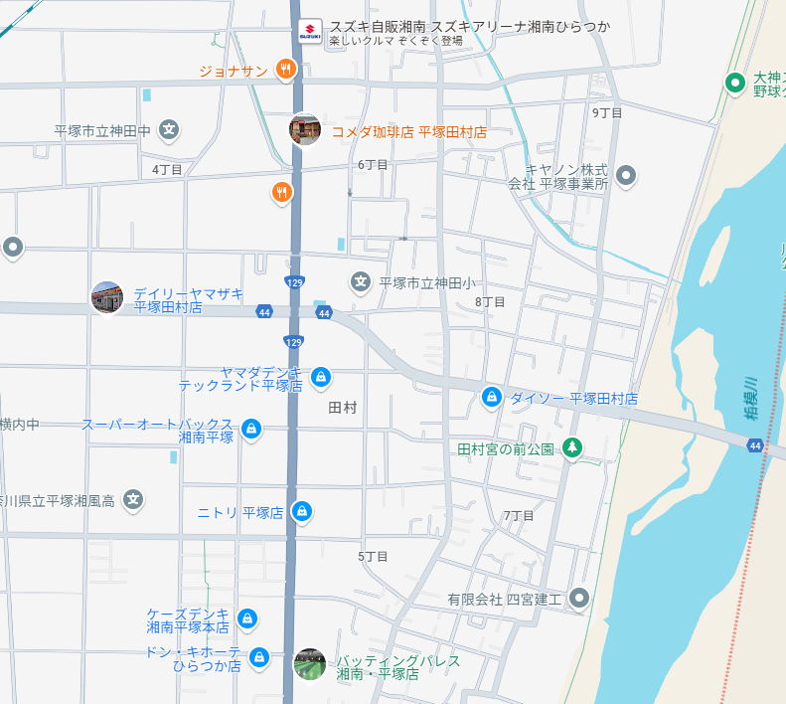
7 | 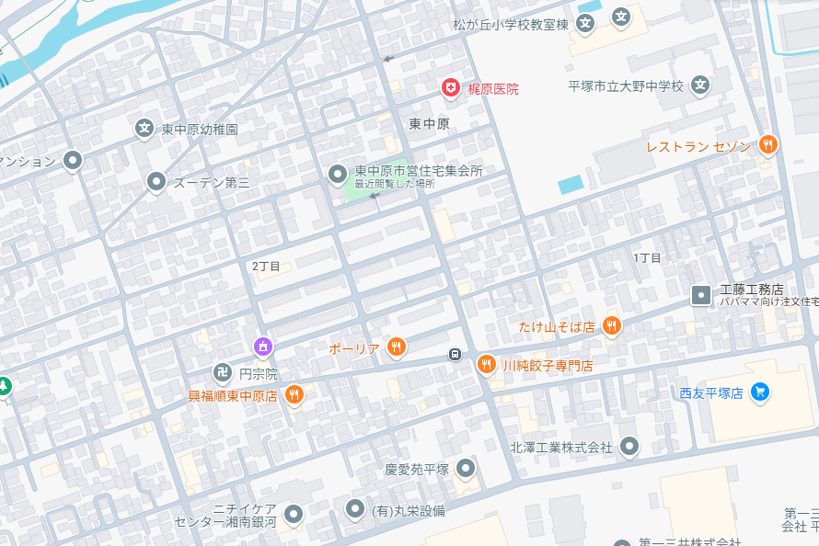
ヘルシーロード
8
9
8,9 | 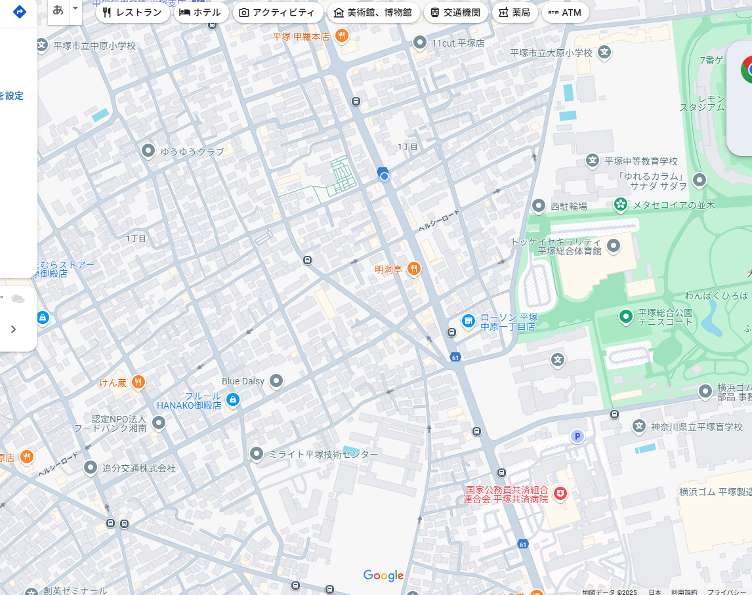
11
11 | 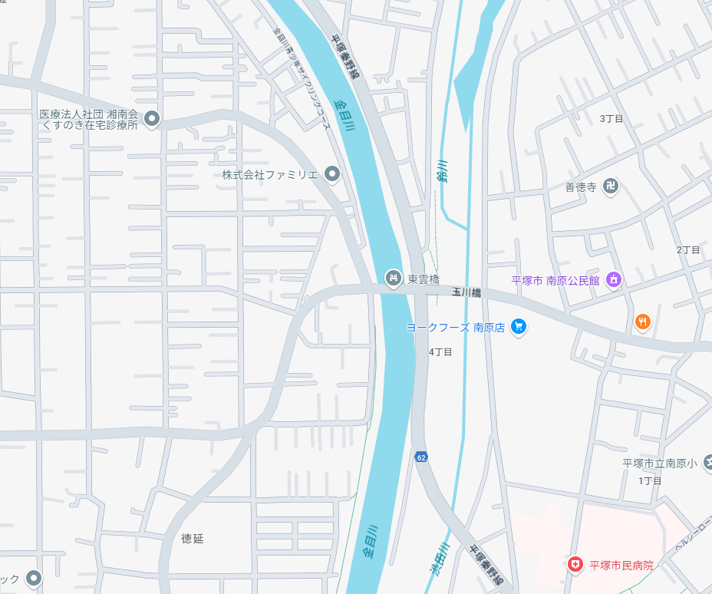
13
12
14
15
12,13,14,15 | 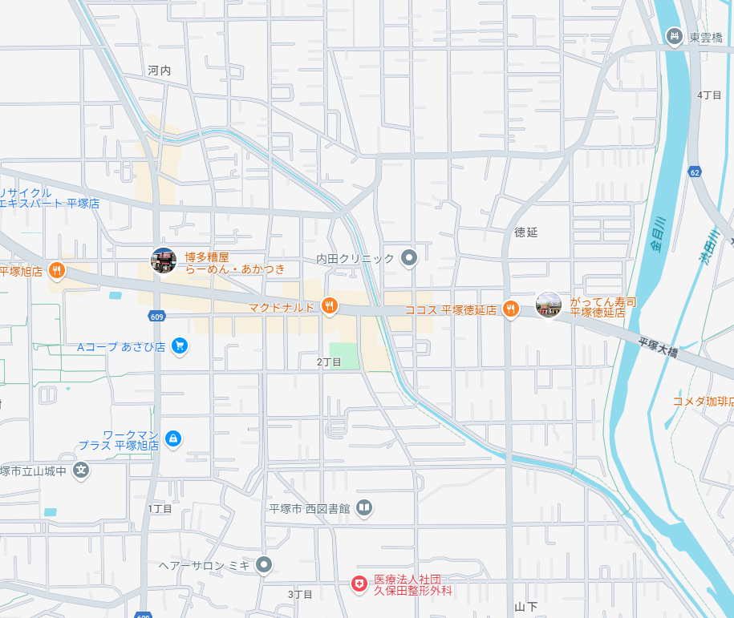
16
16 | 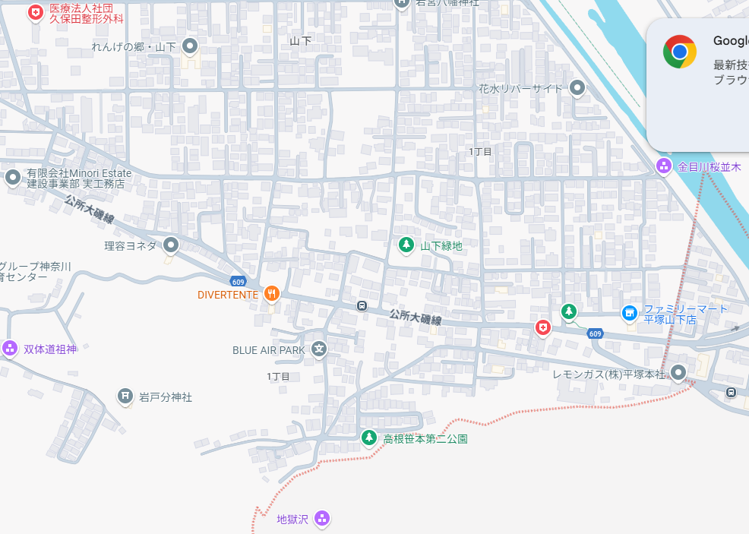
17
17 | 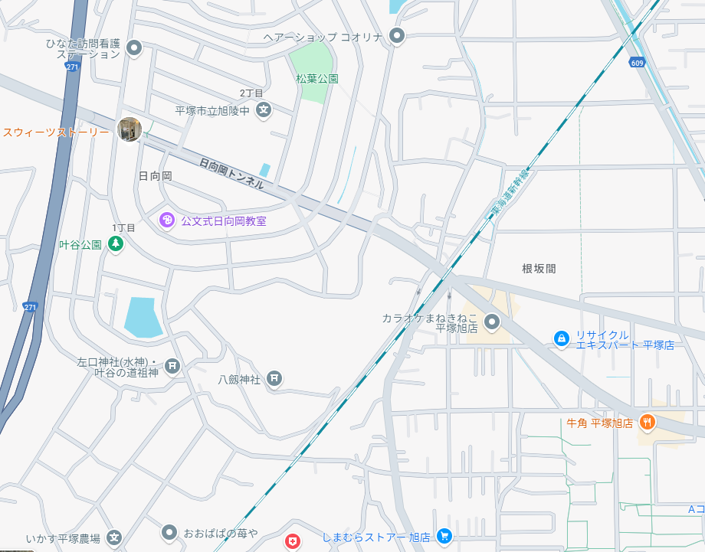
18
18 | 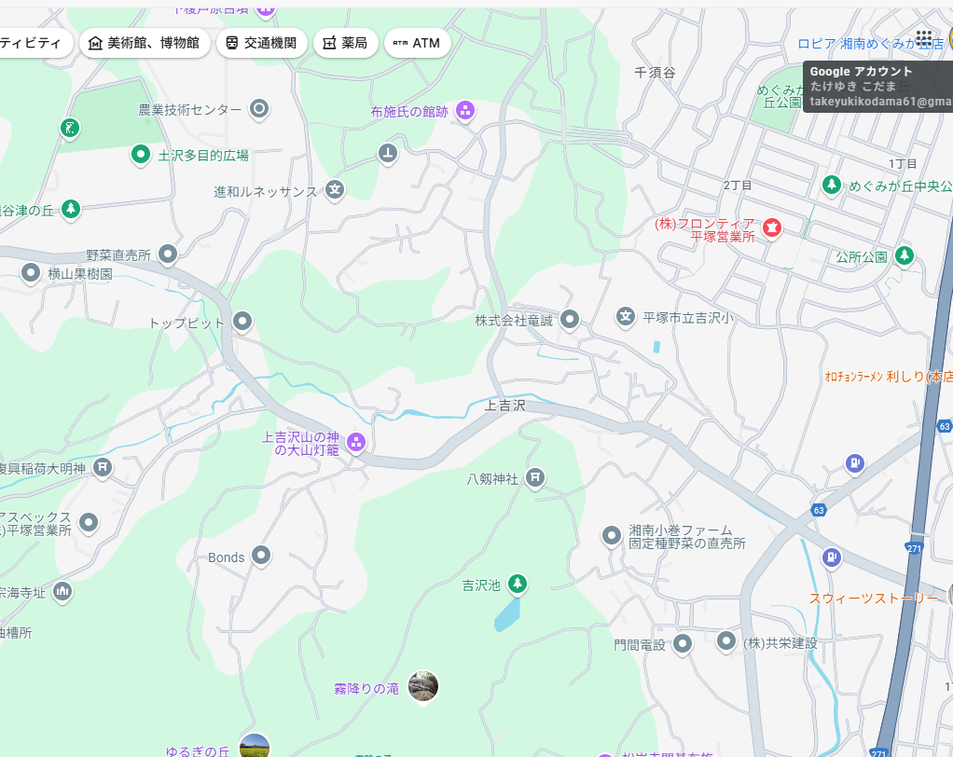
19
20
19,20 | 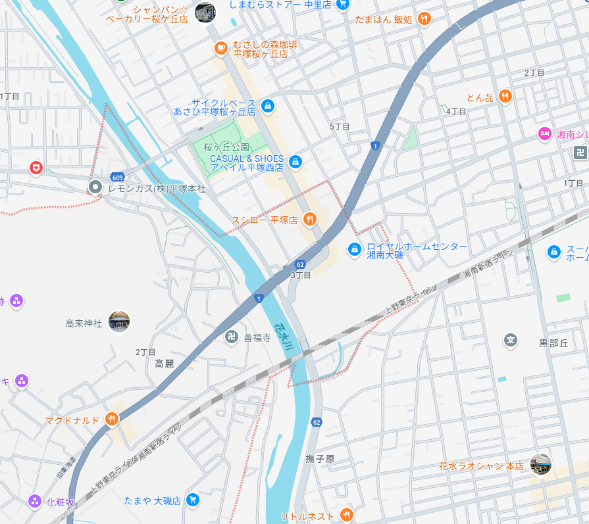
21
10
18
21 | 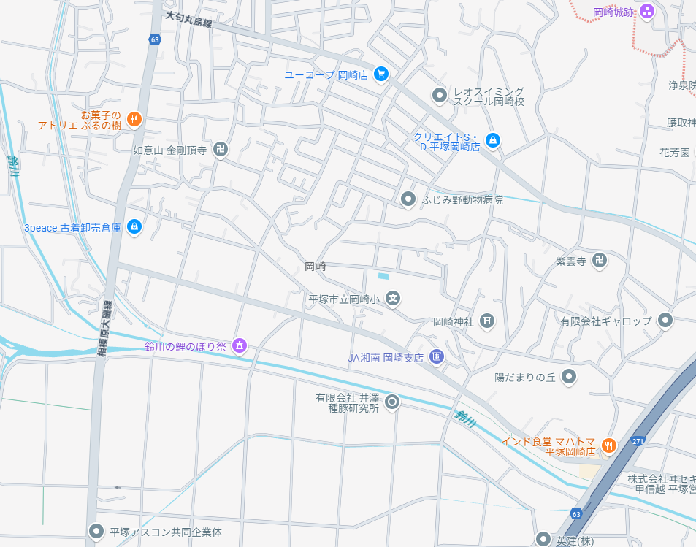
10
10 | 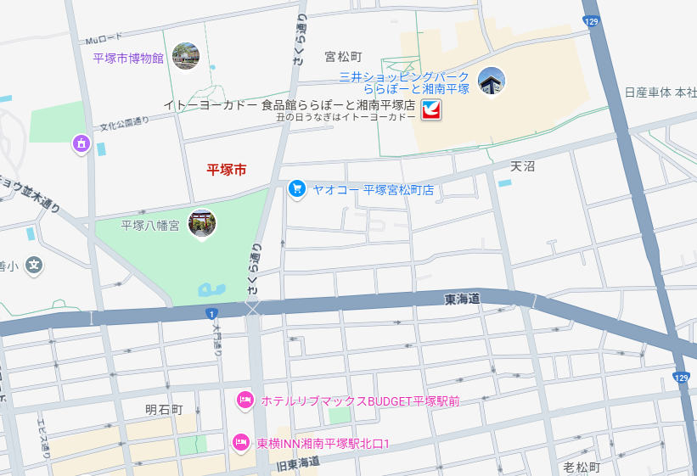

集計表
災害プロフィール |  |  | 災害種別
 |  |  | 内水災害 |  |  |  |  |  |  |  |  |  |  |  |  |  |  |  |  | プルダウンリスト
NO | 名前 | 場所 | 災害種別 |  |  | 災害種別2 | 被害程度 |  |  |  |  | 被害状況 | 具体的な被害状況 | 困ったこと | 困ったこと（どのように） | 具体的な内容 | 問題点の抽出 | 問題点の抽出（具体例） | あったら良いなと思うこと | 災害種別 | 災害種別2 | 災害程度 | 被害状況 | 困ったこと | 困ったこと（どのように） | 問題点の抽出 | 2025-01-01 | 2-1
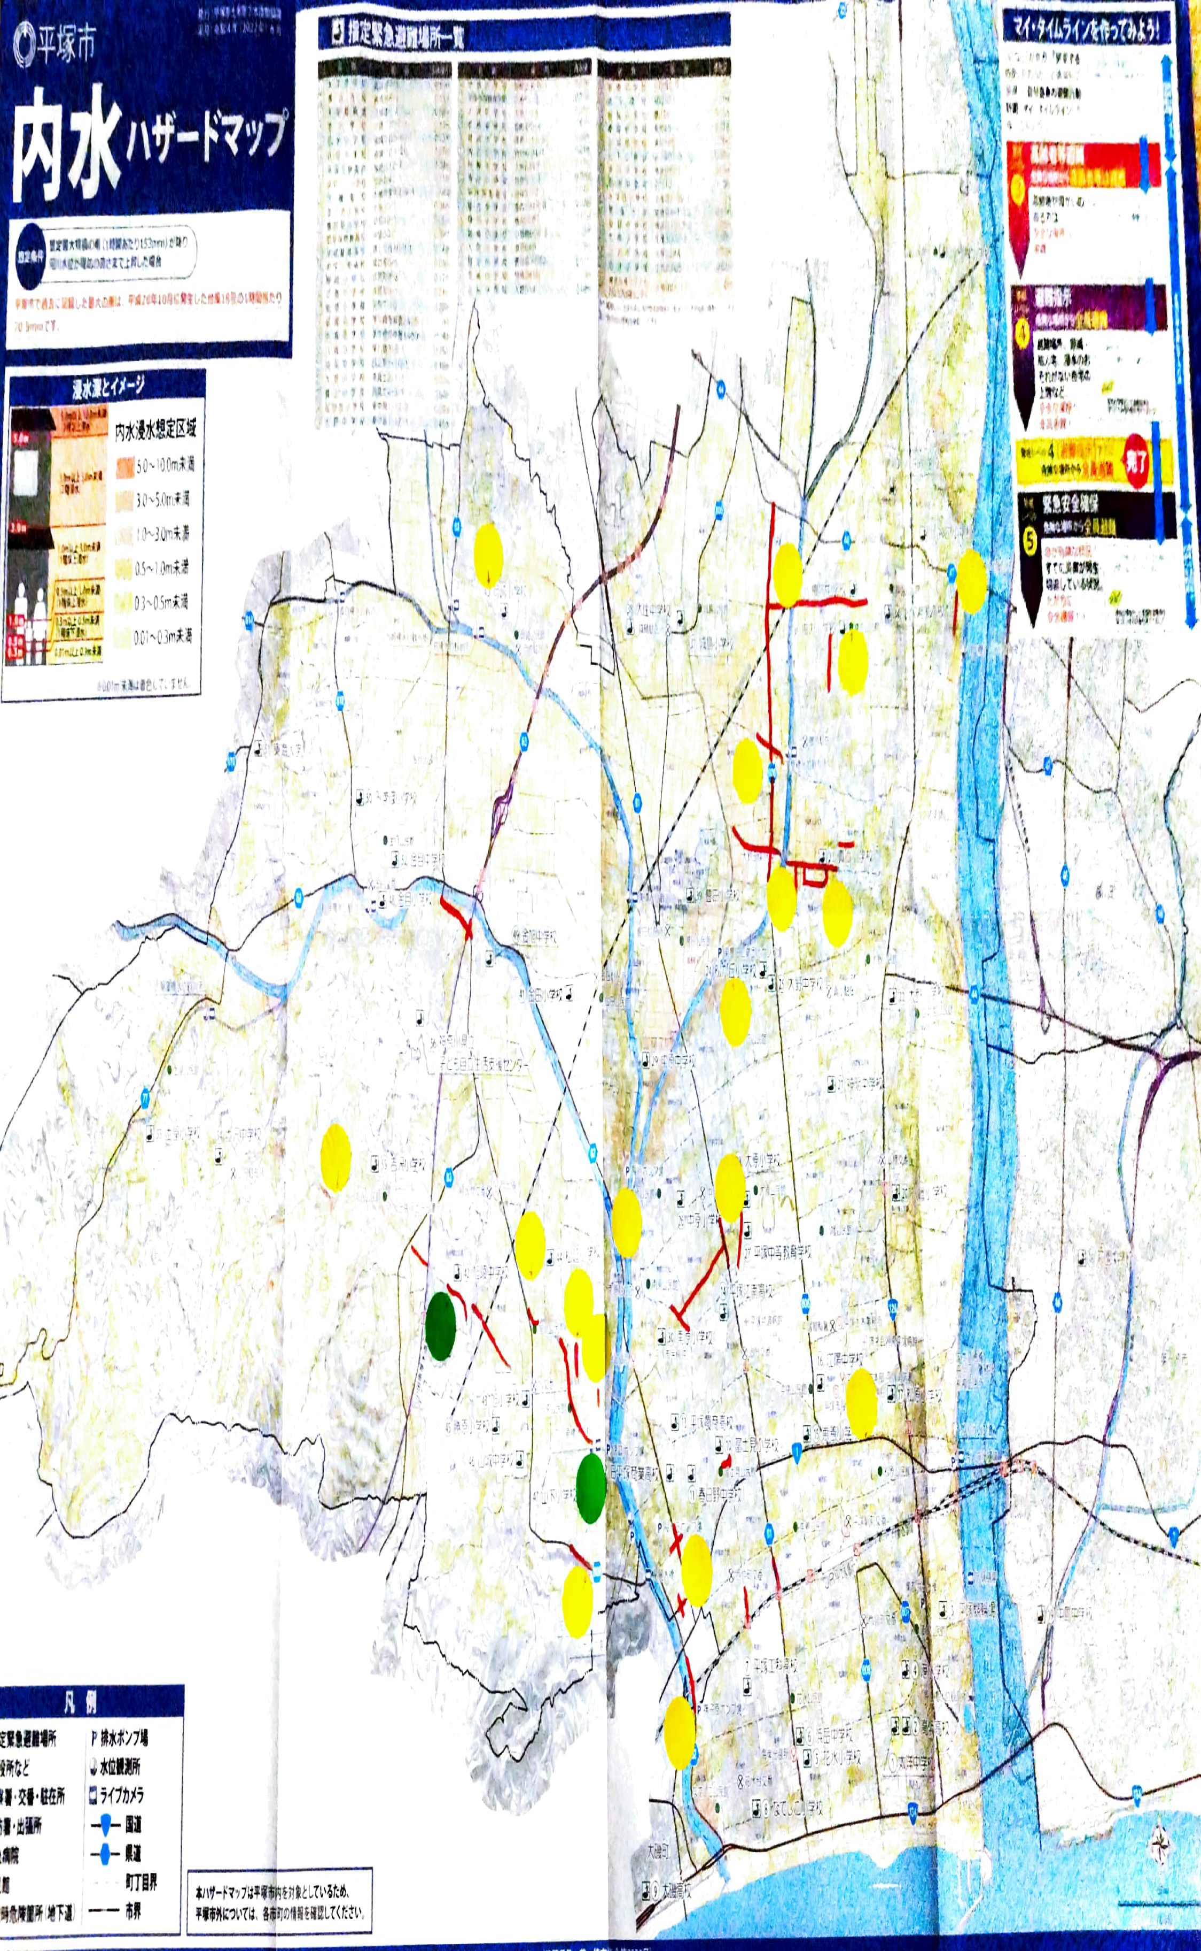
１
２
３
４
8-10 | 大室 暁 | 東中原住宅街 | 内水災害 | 内水災害 | 土砂災害 |  | 水位 膝下 | 水位 膝下 | 水位 膝上 | 倒木 車両通行止め | 倒木 車両片側通行 | 床下浸水 | 屋外では車やセニアカーが浮いていた | 連絡調整 | 利用者への連絡 | 娘様から連絡があり、どうすれば良いか？本人にTELし最悪2Fへ行くとのこと。 | 利用者 | 本人は楽観していた | どの程度の浸水でボート等の助けが出るのか知りたい。 | 内水災害 | 倒木 | 水位 膝下 | 床下浸水 | 通勤 | 通勤不可 | 自分 | ロイヤルホームセンター |  |  |  | １－３
21
３
１
1-1 | 山口桂司 | ロイヤルホームセンター | 内水災害 | 1 | 0 | その他 | 水位 膝上 | 0 | 1 | 0 | 0 | 車両通行不可 | アンダーパス通行止め | 通勤 | 通勤不可 | 道路を把握出来ていない。 | 事業所 | 通行止めを把握出来ていない | 災害状況を知りたい。 | 土砂災害 | 土砂流出 | 水位 膝上 | 床上浸水 | 連絡調整 | 遅延 | 事業所 | 内水災害 |  |  | 【場所】 | 【場所】 南原バス停 |  | 【場所】田村、大神、129号線 | 【場所】田村、横内団地の目の前の道路 | 【場所】横内 | 【場所】横内3254付近、豊田打間木、下島周辺
２
1-2 | 山口桂司 | 伊勢原街道 中原 | 内水災害 | 1 | 0 | その他 | 水位 膝上 | 0 | 1 | 0 | 0 | 車両通行不可 | 道路冠水 | 連絡調整 | 利用者への連絡 | 担当者会議が昼の段階で中止を伝える | 利用者 | 朝の時点では担当者会議は予定していた | 災害状況を知りたい。 | その他 |  |  | 車両通行不可 | その他 |  | 利用者 | 水位 膝上 |  |  | 【災害種別】 | 【災害種別】 内水災害 |  | 【災害種別】内水災害 | 【災害種別】内水災害 | 【災害種別】内水災害 | 【災害種別】内水災害
1-3 | 宇田由香 | 南原バス停 | 内水災害 | 1 | 0 | その他 | 水位 膝上 | 0 | 1 | 0 | 0 | その他 | 膝上浸水、水が勢いよく流れる | 連絡調整 | 遅延 | 雨で携帯電話も出来ない状態 |  |  |  |  | 河川の氾濫 | 倒木 車両通行止め | 車両が浮いている |  | 利用者への連絡 |  | 車両通行不可 |  |  | 【被害程度】 | 【被害程度】 水位 膝上 |  | 【被害程度】水位膝上 | 【被害程度】水位膝上 | 【被害程度】水位膝上 | 【被害程度】水位膝上
４
1-4 | 八田 | 大原 中等教育学校付近 | 内水災害 | 1 | 0 | その他 | 水位 膝上 | 0 | 1 | 0 | 0 | 車両通行不可 | 秦野伊勢原線が浸水。車が動けなくなり片側通行 | 連絡調整 | 通勤不可 | ①時間、日程変更の連絡②出勤不可のスタッフの確認 | 自分 | 早めの連絡と予定変更 |  |  | その他 | 倒木 車両片側通行 | その他 |  | 事業所への連絡 |  | アンダーパス通行止め |  |  | 【被害状況】 | 【被害状況】 膝上浸水、水が勢いよく流れる |  | 【被害状況】車両通行止め | 【被害状況】その他 | 【被害状況】車両通行止め | 【被害状況】車両通行不可、浸水
５
６
1-5 | 相原正道 | 寝坂間東雲橋間の生活道路 | 内水災害 | 1 | 0 | その他 |  | 0 | 0 | 0 | 0 | 車両通行不可 |  | 通勤 | 通勤不可 | 東雲橋が渋滞で通行出来ず通勤不可 |  |  |  |  |  | 倒木 家屋に被害 |  |  | その他への連絡 |  | 道路を把握出来ていない。 |  |  | 【具体的な被害状況】 | 【具体的な被害状況】 雨で携帯電話も出来ない状態 |  | 【具体的な被害状況】相模川沿いの道が冠水して進めない。（被害はひどくない）水はすぐに引いた。 | 【具体的な被害状況】車両は通っていたが、この先は行かない方が良い感じになっていた。Uターンして元の道を戻った。 | 【具体的な被害状況】通勤に凝った。 | 【具体的な被害状況】車両が通れないほど水が溜まっていた。走行中の車の中が浸水、廃車となった。バスが来ない等。
７
1-6 | 相原正道 | アオキの東、ガススタの裏のお宅 | 内水災害 | 1 | 0 | その他 | 水位 膝下 | 1 | 0 | 0 | 0 | その他 | 庭に駐車していた自家用車が水に浸かり動かなくなった |  |  |  |  |  |  |  |  | 倒木 その他 |  |  |  |  | 通行止めを把握出来ていない |  |  | 【問題点の抽出（具体例）】 | 【問題点の抽出（具体例）】 無し | 早めの連絡と予定変更 | 【問題点の抽出】居宅として前日に各デイサービスなど利用できるか否か確認と状況把握 | 【問題点の抽出】未記入 | 【問題点の抽出】通ることのできる道がわからない状況だった。 | 【問題点の抽出】電話ではタイムリーな状況把握ができなかった。事業所内部の連携不足。
1-8 | 中戸川 | 中原1丁目 | 内水災害 | 1 | 0 | その他 | 水位 膝上 | 0 | 1 | 0 | 0 | 車両通行不可 | 車両浸水し、動けなくなっていた | その他 | その他への連絡 | 高齢者の通行人が通れず困っていた | 自分 | 休業だが出勤した。他の地域の状況不明だった。 | 災害防犯カメラ
18
８
1-8 | 中戸川 |  |  |  | 0 |  |  | 0 | 0 | 0 | 0 |  |  |  |  |  | 利用者 | 家族全員に連絡が取れたが、1人では1時間かかってしまう |  |  |  | 河川の氾濫 氾濫水域の危険で避難（自分や家族による）
14
12
９
11
129
５
６
７
８
９
21
1-9 |  | 真土小学校前 | 内水災害 | 1 | 0 | その他 |  | 0 | 0 | 0 | 0 | 車両通行不可 |  |  |  |  |  |  |  |  |  | 河川の氾濫 氾濫水域の危険で避難（自分や家族以外）（援助者は？） |  |  |  |  |  |  |  |  |  |  |  |  |  |  |  | 10 | 11 | 12 | 13 | 14 | 15 | 16 | 17 | 18 | 19 | 20
13
1-10 |  |  |  |  | 0 |  |  | 0 | 0 | 0 | 0 |  |  | 連絡調整 | その他への連絡 | 事業所外の状況が不明で地域の状況が把握できなかった | 事業所 | レベル3が出た時点でデイ休業 |  |  |  |  |  |  |  |  |  |  |  |  |  |  | 【場所】北豊田、保健センター近く | 【場所】真土小学校南側の道路 | 【場所】東中原住宅街 | 【場所】県道61号伊勢原街道（かに甲羅付近） | 【場所】ヘルシーロード（南原バーミヤン付近） | 【場所】国道一号線、宮ノ前 | 【場所】寝坂間東雲橋間の生活道路 | 【場所】徳延セブンイレブン前の道路 | 【場所】徳延 | 【場所】河内川周辺 | 【場所】山下団地周辺、旭小学校 | 【場所】山下ファミリーマート付近 | 【場所】根坂間～東雲橋間の生活道路 | 【場所】 | 【場所】桜が丘ダイクマ通り | 【場所】貨物駅横アンダーパス | 【場所】
17
10
1-11 | 鈴木 | 徳延 福祉デイサービス | 内水災害 | 1 | 0 | その他 | 水位 膝下 | 1 | 0 | 0 | 0 | 床上浸水 | 車の水没でデイ中止 |  |  |  |  |  |  |  |  |  |  |  |  |  |  |  |  |  |  |  | 【災害種別】内水災害 | 【災害種別】内水災害 | 【災害種別】内水災害 | 【災害種別】内水災害 | 【災害種別】内水災害 | 【災害種別】内水災害 | 【災害種別】内水災害 | 【災害種別】内水災害 | 【災害種別】内水災害 | 【災害種別】内水災害 | 【災害種別】内水災害 | 【被害種別】内水災害 | 【災害種別】内水災害 | 【災害種別】土砂災害 | 【被害種別】内水災害 | 【被害種別】内水災害 | 【災害種別】
15
1-11 | 鈴木 |  |  |  | 0 |  |  | 0 | 0 | 0 | 0 | 車両通行不可 | 内田クリニック前道路、日向岡トンネル大磯から平塚方面 |  |  |  |  |  |  |  |  |  |  |  |  |  |  |  |  |  |  |  | 【被害程度】倒木、車両通行止め | 【被害程度】水位 膝上 | 【被害程度】水位 膝下 | 【被害程度】水位 膝上 | 【被害程度】水位 膝上 | 【被害程度】水位 膝下 | 【被害程度】 | 【被害程度】水位 膝上 | 【被害程度】水位膝下 | 【被害程度】水位膝上 | 【被害程度】河川の氾濫 氾濫水域の危険で避難（自分や家族による） | 【被害程度】 | 【被害程度】 | 【被害程度】倒木 家屋に被害 | 【被害程度】水位 膝上 | 【被害程度】水位 膝上 | 【被害程度】
16
19
5-1 | 清田 | 黒部丘 | 内水災害 | 1 | 0 | その他 | 水位 膝下 | 1 | 0 | 0 | 0 | 車両通行不可 | ロイヤルホーム側のアンダーパスが冠水 |  |  |  |  |  |  |  |  |  |  |  |  |  |  |  |  |  |  |  | 【被害状況】車両通行不可 | 【被害状況】車両通行不可 | 【被害状況】床下浸水 | 【被害状況】車両通行不可 | 【被害状況】車両通行不可 | 【被害状況】車両通行不可 | 【被害状況】車両通行不可 | 【被害状況】車両通行不可 | 【被害状況】床上浸水 | 【被害状況】床上浸水 | 【被害状況】 車両通行不可 | 【被害状況】車両通行不可 | 【被害状況】車両通行不可 | 【被害状況】 | 【被害状況】車両通行不可 | 【被害状況】車両通行不可 | 【被害状況】
5-2 | 渡辺有記 | 大原 中原 御殿 南原 | 内水災害 | 1 | 0 | その他 | 水位 膝上 | 0 | 1 | 0 | 0 | 車両通行不可 | 伊勢原街道 | 通勤 | 通勤不可 |  |  |  |  |  |  |  |  |  |  |  |  |  |  |  |  |  | 【具体的な被害状況】車で通勤したが、車両通行止めの箇所があり、違う道を探してやっとたどり着いた。 | 【具体的な被害状況】車が立ち往生していた。 | 【具体的な被害状況】屋外では車やセニアカーが浮いていた | 【具体的な被害状況】道路冠水、車が３台水没、迂回する車で渋滞。 | 【具体的な被害状況】膝上浸水、水が勢いよく流れる。通行止めになり透析病院へ行けなかった。 | 【具体的な被害状況】 ガードが通れない | 【具体的な被害状況】 | 【具体的な被害状況】車両が浮いている。数台乗り捨てられている。床下浸水。橋付近で渋滞。 | 【具体的な被害状況】 | 【具体的な被害状況】ニュースで報道 | 【具体的な被害状況】 | 【具体的な被害状況】上記付近から高砂交差点まで | 【具体的な被害状況】東雲橋が渋滞で通行不可 | 【具体的な被害状況】親戚の家が被害に合い施設に避難 | 【具体的な被害状況】バスが来ない 自家用車が動かなくなる | 【具体的な被害状況】アンダーパス通行止め | 【具体的な被害状況】
20
5-2 | 渡辺有記 | 徳延 公所 | 内水災害 | 1 | 0 | 河川の氾濫 | 河川の氾濫 氾濫水域の危険で避難（自分や家族による） | 0 | 0 | 0 | 0 | 車両が浮いている | 通勤路 | 通勤 | 通勤不可 | 田畑に浸水 床上浸水 | 自分 |  |  |  |  |  |  |  |  |  |  |  |  |  |  |  | 【問題点の抽出】天気の状況を早く察知して、早めに訪問をしていけばよかった。 | 【問題点の抽出】早めのショートステイ調整等。 | 【問題点の抽出】2Fへ避難するタイミング | 【問題点の抽出】一人暮らしの方の安否確認、訪問不可 | 【問題点の抽出】透析時間が決まらず訪問介護の調整が難しかった。 | 【問題点の抽出】 | 【問題点の抽出】 | 【問題点の抽出】独居者の安否確認。 | 【問題点の抽出】前日より予測を立てギリギリの訪問を避ければよかった | 【問題点の抽出】 | 【問題点の抽出】LINEで情報共有した。川沿いの方への安否確認を行った。家から出ないように伝える。独居。 | 【問題点の抽出】 | 【問題点の抽出】 | 【問題点の抽出】 | 【問題点の抽出】 | 【問題点の抽出】通行止めを把握出来ていない | 【問題点の抽出】
5-3 | 柿本恵子 | 徳延 河内川 日向川 | 内水災害 | 1 | 0 | 河川の氾濫 | 河川の氾濫 氾濫水域の危険で避難（自分や家族による） | 0 | 0 | 0 | 0 |  | バスが来ない | 通勤 | 通勤不可 | デイ休み ヘルパー休み | 利用者
5-3 | 柿本恵子 | ダイクマ通り | 内水災害 | 1 | 0 | その他 | 倒木 車両通行止め | 0 | 0 | 1 | 0 |  | バスが来ない | 通勤 | 通勤不可
2-1 | なし | 徳延 | 内水災害 | 1 | 0 |  | 水位 膝下 | 1 | 0 | 0 | 0 | 床上浸水 |  | 通勤 | 遅延 |  | 自分 | 前日より予測を立て、ぎりぎりの訪問を避ければよかった。
１
２
３
４
５
６
７
８
９
10
11
2-1 |  |  |  |  | 0 |  |  | 0 | 0 | 0 | 0 |  |  | 連絡調整 | 利用者への連絡 | 訪問を予定していたが、被害状況の具体的なことが不明。 | 事業所 | 当日の朝の連絡となった。
2-1 |  | 秦野善波トンネル | 土砂災害 |  | 1 | 土砂流出 | 倒木 車両片側通行 | 0 | 0 | 0 | 1 | その他 | 土砂流出にて道路混雑 |  |  |  |  |  |  |  |  |  |  |  |  |  |  |  | 【被害程度】倒木、車両通行止め
 |  |  |  |  | 0 |  |  | 0 | 0 | 0 | 0
2-2 | 兵藤久徳 | 河内川周辺 | 内水災害 | 1 | 0 |  | 水位 膝上 | 0 | 1 | 0 | 0 | 床上浸水 | ニュースの報道で見た。 | 通勤 |  | 営業中止の判断。
12
13
14
15
16
17
18
19
20
21
2-3 | 杉崎厚子 | 北豊田、保健センター近く | 内水災害 | 1 | 0 |  | 倒木 車両通行止め | 0 | 0 | 1 | 0 | 車両通行不可 |  | 通勤 | 遅延 | 車で通勤したが、車両通行止めの箇所があり、違う道を探してやっとたどり着いた。 | 自分 | 天気の状況を早く察知して、早めに訪問をしていけばよかった。
2-3 |  |  |  |  | 0 |  |  | 0 | 0 | 0 | 0 |  |  | その他 |  | 訪問予定の利用者がいて、車で出かけることができず、月1回の訪問ができなかった。 | 利用者 | 電話で確認できていた。
2-4 | 村上祐太 | 花水橋南付近 | 内水災害 | 1 | 0 |  | 水位 膝上 | 0 | 1 | 0 | 0 | 車両通行不可 | 河川の氾濫の危険があることと、高架下の冠水により車両通行止め。 | 通勤 | 遅延 | ところどころ通行止めになり（関羽い、膝上、膝下浸水により、通勤に3時間要した。 | 自分 | 災害状況を前日から重く考え、予定を入れないようにするべきだった。 | リアルタイムに車両の通行可能状況がわかると良かった。
2-4 |  |  |  |  | 0 |  |  | 0 | 0 | 0 | 0 |  |  | 連絡調整 | 利用者への連絡 | 業務上大きく遅延など支障が出た。訪問予定を何件かキャンセルした。 | 利用者 | 人により安否確認できていたり、できていなかった。
2-4 |  |  |  |  | 0 |  |  | 0 | 0 | 0 | 0 |  |  | 連絡調整 | 事業所への連絡 | 業務上大きく遅延など支障が出た。訪問予定を何件かキャンセルした。 | 事業所 | 特になくスムーズに行えた。
2-4 |  | 一号線 | 内水災害 | 1 | 0 |  | 水位 膝上 | 0 | 1 | 0 | 0 | 車両通行不可
2-4 |  | 総合公園西側 | 内水災害 | 1 | 0 |  | 水位 膝上 | 0 | 1 | 0 | 0 | 車両通行不可
2-5 | 望月和憲 | 豊田車検場の北側 | 内水災害 | 1 | 0 |  | 水位 膝上 | 0 | 1 | 0 | 0 | 車両通行不可
2-6 | 望月和憲 | 真土小学校南側の道路 | 内水災害 | 1 | 0 |  | 水位 膝上 | 0 | 1 | 0 | 0 | 車両通行不可 | 車が立ち往生していた。 | 連絡調整 | 利用者への連絡 | 車が通れなかった。訪問に行けなかった。ヘルパから訪問に行けないと連絡があった。 | 自分 | 早めのショートステイ調整等。
2-6 | 望月和憲 |  |  |  | 0 |  |  | 0 | 0 | 0 | 0 |  |  |  |  |  | 事業所 | 全員出勤で来ていたので、行えていた。
2-6 | 望月和憲 |  |  |  | 0 |  |  | 0 | 0 | 0 | 0 |  |  |  |  |  | 利用者 | 電話にて確認できた。
2-7 | 徳田純子 | 土屋付近 | 内水災害 | 1 | 0 |  |  | 0 | 0 | 0 | 0 | 車両通行不可 |  | 通勤 |  | hルパーが自宅から通勤できなかった。
2-7 | 徳田純子 |  |  |  | 0 |  |  | 0 | 0 | 0 | 0 |  |  | 連絡調整 |  | デイサービスの送り出しに間に合わず。事業所から電話をもらった。
2-7 | 徳田純子 |  |  |  | 0 |  |  | 0 | 0 | 0 | 0 |  |  | その他 |  | デイサービスの方でも、あらゆるところが冠水していて、予定時間に迎えに行けないことで、利用者家族に連絡を入れた。
2-8 | 武田桃子 |  | 内水災害 | 1 | 0 |  |  | 0 | 0 | 0 | 0 |  | アンダーパスの通行止めがあったと聞いた。自分の通勤路は道に水がたまっていたが、通行でき出勤できた。 |  |  |  | 自分 | 自宅～職場エリアは、比較的安全だった。
2-8 | 武田桃子 |  | その他 |  | 0 | 河川の氾濫 |  | 0 | 0 | 0 | 0 |  | デイサービスの駐車場で、内水+河川の氾濫で車が水没したと聞いた。利用者は休みの判断をしたが、デイからの連絡はなかった。 | 連絡調整 |  | デイサービスから休業の連絡が事務所にあり、個々の利用者への連絡帳背ｇ特に必要なケースはなかった。 | 事業所 | LINE等で共有した。
2-8 | 武田桃子 |  |  |  | 0 | その他 |  | 0 | 0 | 0 | 0 |  | 急な増水で、スタッフがデイの建物に入れたのが午後だった。 |  |  |  | 利用者 | 独居者はヘルパーの利用等で安否が確認できていた。
4-2 | 水野勝史 | 中原地区 撫子原東海道線ガード下 | 内水災害 | 1 | 0 |  | 水位 膝上 | 0 | 1 | 0 | 0 | 車両が浮いている | 車が3台、翌日もそのままだった。 | 通勤 |  | 車が通行できない。 | 利用者 | 訪問不可？
4-3 | 大貫雄一郎 | 横内3254付近 | 内水災害 | 1 | 0 |  | 水位 膝上 | 0 | 1 | 0 | 0 | 車両通行不可 |  | 通勤 | 通勤不可 | 車で通勤するも、車両が通れないほど水がたまっており、引き返した。時間がかかる、バスが来ない。 | 自分 | 内部の連携
4-3 | 大貫雄一郎 |  |  |  | 0 |  |  | 0 | 0 | 0 | 0 |  |  |  |  | 出勤ができる職員の把握。 | 事業所 | 電話ではタイムリーな把握ができない。
4-4 | 岩崎木綿 | 桜が丘 事業所前の交差点 | 内水災害 | 1 | 0 |  | 水位 膝上 | 0 | 1 | 0 | 0 | 車両通行不可 | 住宅入り口のスロープ（置き型、三角）が流れていた。 水が引いた後にこぶし程の大きな石が道路に散乱 | 通勤 | 遅延 | 近所のコンビニに車を止めて徒歩で
4-4 | 岩崎木綿 |  |  |  | 0 |  |  | 0 | 0 | 0 | 0 |  |  | 連絡調整 |  | 出勤が遅れることで、利用者への連絡が後ろにずれ込んだ。訪問介護との連携優先で対応。 被災していないエリアの方がなかなか納得してもらえない。代替サービスの依頼。 | 事業所 | 多職種の連絡方法の把握
4-5 | 若尾知子 | 中原 | 内水災害 | 1 | 0 |  | 水位 膝上 | 0 | 1 | 0 | 0 | 床上浸水 | あったと聞いた | 通勤 | 通勤不可 | 道路が冠水して仕事を休んだ。迂回できるかわからなかった。 | 自分 | 事前にピックアップしていた。連携を取っていたら良かった。
4-5 | 若尾知子 | 河内川 | 内水災害 | 1 | 0 |  | 水位 膝上 | 0 | 1 | 0 | 0 | 車両通行不可 | あったと聞いた | 連絡調整 |  | 事業所内で、周辺の状況の報告をして通れる道を確認しあった。 | 事業所 | 動ける人のみ出勤して動いた。
4-5 | 若尾知子 |  |  |  | 0 |  |  | 0 | 0 | 0 | 0 |  |  | その他 |  | テレビで見てびっくりしたところもあった。子供の保育園が休園になり、出勤できなかった。 | 利用者 | 電話対応しかできなかった。
4-5 | 若尾知子 |  | 土砂災害 |  | 1 | 土砂流出 | 倒木 家屋に被害 | 0 | 0 | 0 | 0 |  | 利用者の親戚の家が被害を受け、施設へ避難したとのこと。
4-5 | 若尾知子 |  | その他 |  | 0 | 河川の氾濫 |  | 0 | 0 | 0 | 0 |  | 河川の氾濫で通行できなかった。
4-6 | 村山亜妃穂 | 平塚2丁目 松ヶ丘小？ | 内水災害 | 1 | 0 |  | 水位 膝上 | 0 | 1 | 0 | 0 | 床上浸水 | 松ヶ丘小裏の友人宅前が小川状態②、でもバス停、利用宅は大丈夫と返答。 | 通勤 |  | 全員出勤できた。
4-6 | 村山亜妃穂 |  |  |  | 0 |  |  | 0 | 0 | 0 | 0 |  |  | 連絡調整 | 利用者への連絡 | 徳延幼稚園河川そば、避難状況確認のTEL | 事業所 | ライングループ、電話可能だった。（スマホ、固定も） | ラジオを流していたが、道路状況等わからなかった。
4-6 | 村山亜妃穂 |  |  |  | 0 |  |  | 0 | 0 | 0 | 0 |  |  | その他 |  | アンダーパスの利用状況がわからず、不安に思いながら通勤。線路アンダーパス側は訪問キャンセルさせて頂いた。
4-7 | 西村康志 | 山下1丁目 南金目 | 内水災害 | 1 | 0 |  | 水位 膝上 | 0 | 1 | 0 | 0 | 床上浸水 | 利用者宅近隣で浸水。車両がだめになっていた。
4-7 | 西村康志 | 撫子原 |  |  | 0 |  |  | 0 | 0 | 0 | 0 |  |  | その他 |  | 撫子原の東海道線の高架が冠水して通行止め。デイサービスの送迎が大幅に遅延。 | 自分 | 冠水ポイントの確認と送迎ルートの調整。訪問ルートの調整。
6-5 | 正好照子地下道 |  | 内水災害 | 1 | 0 | 河川の氾濫 | 水位 膝下 | 1 | 0 | 0 | 0 | 車両通行不可 |  | 通勤 |  | 地下道が冠水しとうれなそうだったのでバス通勤とした（普段は自転車） | 自分 |  | リアルタイムでどこが通れなくなっているか把握できると良い
6-6 | 森下由起江 | 山下団地周辺、旭小学校 | 内水災害 | 1 | 0 | 河川の氾濫 | 水位 膝下 | 1 | 0 | 0 | 0 | 車両通行不可 |  | 通勤 |  | アンダーパスが通行止めとなり遠回りした、担当者会議を予定していたが、延期になった（他事業所集まれず） | 自分 | LINEで情報共有した。川沿いの方への安否確認を行った。家から出ないように伝える。独居。
6-4 | 端山寛子 | 田村、大神、129 | 内水災害 | 1 | 0 | 河川の氾濫 | 水位 膝上 | 0 | 1 | 0 | 0 | 車両通行不可 | 相模川沿いの道が冠水し車両が進めない。（被害は酷くない）水はすぐに引いた。 | 通勤 | 遅延 | 相模川（宮ノ前団地）129号（ｱｳﾄﾚｯﾄ付近）真土小学校前 | 自分 | 居宅として前日に各デイサービスなど利用できるか否か確認と利用者の状況把握
6-4 | 端山寛子 |  |  |  | 0 |  |  | 0 | 0 | 0 | 0 |  |  |  | 利用者への連絡 | 電話つながる為、早朝より利用者からの問い合わせ多数（夜勤NS対応した）、電話パンク、通勤できないスタッフはLINE連絡。 | 事業所 | 老健施設の為、24H電話はつながる、デイケア利用者に対して前日連絡をする。居宅も前日夕方に連絡する。
6-4 | 端山寛子 |  |  |  | 0 |  |  | 0 | 0 | 0 | 0 |  |  |  |  |  | 利用者 | 皆「自分の家は大丈夫」と思っていた。
6-3 | 金子 | 国道一号線、宮ノ前 | 内水災害 | 1 | 0 |  | 水位 膝下 | 1 | 0 | 0 | 0 | 車両通行不可 | ガードが通れない | 通勤 | 遅延 | ガード
6-2 | 小泉幹夫 | 中原1～2丁目（かに甲羅付近） | 内水災害 | 1 | 0 |  | 水位 膝上 | 0 | 1 | 0 | 0 | 車両通行不可 |  | 通勤 | 通勤不可 | 他の職員の出勤が出来なかった。車通勤は大変であった。 | 自分 | 早めに連絡をしておく必要があった。
6-2 | 小泉幹夫 |  |  |  | 0 |  |  | 0 | 0 | 0 | 0 |  |  | 連絡調整 |  | 電話、グループライン、安否、サービス実施状況 | 事業所 | ライン、電話（在宅勤務）
6-2 | 小泉幹夫 |  |  |  | 0 |  |  | 0 | 0 | 0 | 0 |  |  |  |  |  | 利用者 | 一人暮らしの方の安否確認（鈴川付近の方）
6-1 | 佐竹貴一 | 徳延466。セブンイレブン徳延店 | 内水災害 | 1 | 0 |  | 水位 膝上 | 0 | 1 | 0 | 0 | 車両通行不可 | 車のナンバープレート辺りまで冠水していた。車が数台乗り捨てられていた。 | 通勤 | 遅延 | 橋付近で渋滞、冠水している道路が多く、道が限られる。 | 自分 | 家を出る前に
6-1 | 佐竹貴一 |  |  |  | 0 |  |  | 0 | 0 | 0 | 0 |  |  | 連絡調整 | 事業所への連絡 | 出社すべきか否か確認したかった。
3-1 | 生出修治 | 中里、しまむらストア前 | 内水災害 | 1 | 0 |  | 水位 膝下 | 1 | 0 | 0 | 0 | 車両通行不可 | 車両通行不可に近い状況 | 通勤 |  | 思ったより道路が低かった。車が止まるかも。アンダーパスが通れなった。どこも渋滞してしまっていた | 自分 | 地盤の低い場所を把握しておけば良かったかも。
3-1 | 生出修治 |  |  |  | 0 |  |  | 0 | 0 | 0 | 0 |  |  | 連絡調整 |  | 遅刻するかも | 事業所 | 通勤不可の職員から緊急連絡網のメール報告があった。
3-2 | 小林成子 | 中原 | 内水災害 | 1 | 0 |  | 水位 膝下 | 1 | 0 | 0 | 0 | 床下浸水 |  | 連絡調整 |  | 利用者訪問ができない。
3-3 | 末光 | 山下 |  |  | 0 | 河川の氾濫 | 河川の氾濫 氾濫水域の危険で避難（自分や家族による） | 0 | 0 | 0 | 0 |  |  | 連絡調整 |  | 後日、事業所が訪問していたと聞いた。
3-4 | 末光 | 六本 | 内水災害 | 1 | 0 |  | 水位 膝下 | 1 | 0 | 0 | 0 | 車両通行不可 |  | 連絡調整 | 利用者への連絡 | どこへも移動ができなかった。
3-5 | 小宮 | 車検場の北西側 | 内水災害 | 1 | 0 |  | 水位 膝下 | 1 | 0 | 0 | 0 | 車両通行不可 |  | 通勤 |  | 夜まで通行止めになっていて、帰り道を変更した。
3-6 | 小宮 | 豊田打木 | 内水災害 | 1 | 0 |  | 水位 膝下 | 1 | 0 | 0 | 0 | 車両通行不可 |  | 通勤 | 通勤不可 | 夜まで通行止め
3-7 | 横山 | カメラのキタムラ |  |  | 0 | 河川の氾濫 |  | 0 | 0 | 0 | 0 |  | 隣の駐車場の車が何台か新しくなっていた |  |  |  | 自分 | 無理して出勤しなくても良かった。
3-8 | 肥沼 | 撫子原 |  |  | 0 |  |  | 0 | 0 | 0 | 0 |  |  | 通勤 | 遅延 | 車が地下道を通ることができなかった。
3-8 | 肥沼 |  |  |  | 0 |  |  | 0 | 0 | 0 | 0 |  |  | 連絡調整 |  | LINEを利用して連絡 | 事業所 | 携帯、iPadなど持ち帰り対応
3-9 | 肥沼 | 横内 | 内水災害 | 1 | 0 |  | 水位 膝上 | 0 | 1 | 0 | 0 | 車両通行不可 | 通勤に困った | 通勤 | 遅延 | 通ることができる道がわからない
7-1 | 佐藤 則登 | 中原公園近く | 内水災害 | 1 | 0 |  | 水位 膝上 | 0 | 1 | 0 | 0 | 床上浸水 | 通行できなかった | 通勤 | 通勤不可 | 介護ヘルパーが訪問できなかった。ケアマネが対応、確認した。 | 自分 | 予測して事前に打ち合わせができるとよかった。
7-1 | 佐藤 則登 |  |  |  | 0 |  |  | 0 | 0 | 0 | 0 |  |  |  |  |  | 事業所 | 行けないことを想定して考える
7-1 | 佐藤 則登 |  |  |  | 0 |  |  | 0 | 0 | 0 | 0 |  |  |  |  |  | 利用者 | 避難
7-2 | 深堀 千晶 | 中原付近 | 内水災害 | 1 | 0 |  | 水位 膝上 | 0 | 1 | 0 | 0 | 床上浸水 |  | 通勤 | 通勤不可 |  |  |  | ネット情報 市の河川の情報など収集した、他事業所からも収集
7-2 | 深堀 千晶 |  |  |  | 0 |  |  | 0 | 0 | 0 | 0 | 車両通行不可 |  |  | 遅延
7-2 | 深堀 千晶 |  |  |  | 0 |  |  | 0 | 0 | 0 | 0 | 車両が浮いている |  |  | その他への連絡
7-3 | 十文字 聡子 | 中原焼き肉店付近 | 内水災害 | 1 | 0 |  |  | 0 | 0 | 0 | 0 | 車両が浮いている |  | 通勤 | 遅延 | 上記付近から高砂交差点まで
7-3 | 十文字 聡子 |  |  |  | 0 |  |  | 0 | 0 | 0 | 0 |  |  |  | 事業所への連絡 | 誰も事業所に着けなかった | 事業所 | 事前にハザードマップを確認→共通認識
7-3 | 十文字 聡子 |  |  |  | 0 |  |  | 0 | 0 | 0 | 0 |  |  |  |  |  | 利用者 | 事業所に行かれないので、連絡先が分からない
7-4 | 山口 忠之 | 田村・横内住宅目の前道路 | 内水災害 | 1 | 0 |  | 水位 膝上 | 0 | 1 | 0 | 0 | その他 | 車両は通っていたが、この先は行かないほうがよい感じになっていた。Uターンをして、元の道に戻った。 | 通勤 | 遅延 | 普段１Hで通勤できるところが、３Hかかって通勤していた。
7-4 | 山口 忠之 |  | その他 |  | 0 | 河川の氾濫 |  | 0 | 0 | 0 | 0 |  | 金目川の氾濫水域が高くなっており、危険を感じた。
7-5 | 黒津 千里 | 下島 | 内水災害 | 1 | 0 |  | 水位 膝上 | 0 | 1 | 0 | 0 | 床上浸水 | 走行中の車の中が浸水、廃車となった。 | 連絡調整 | 利用者への連絡 | 訪問日の変更 | 利用者 | 電話で行った。
...

災害データ
番号 | 災害内容
1 | 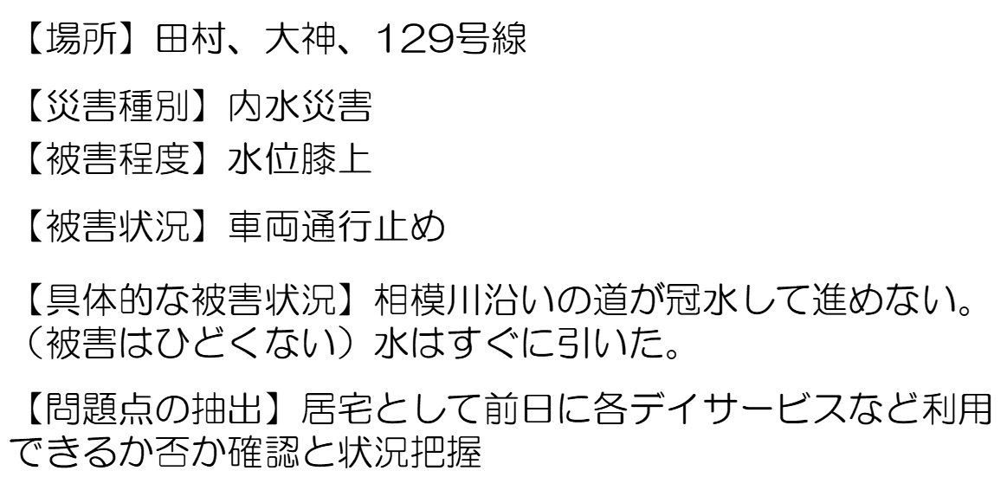
2 | 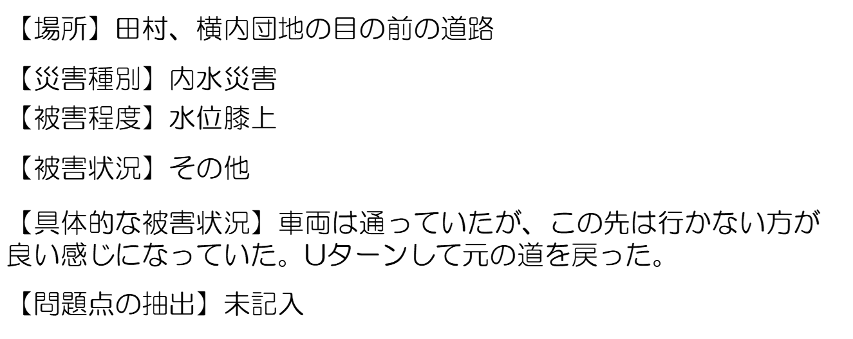
3 | 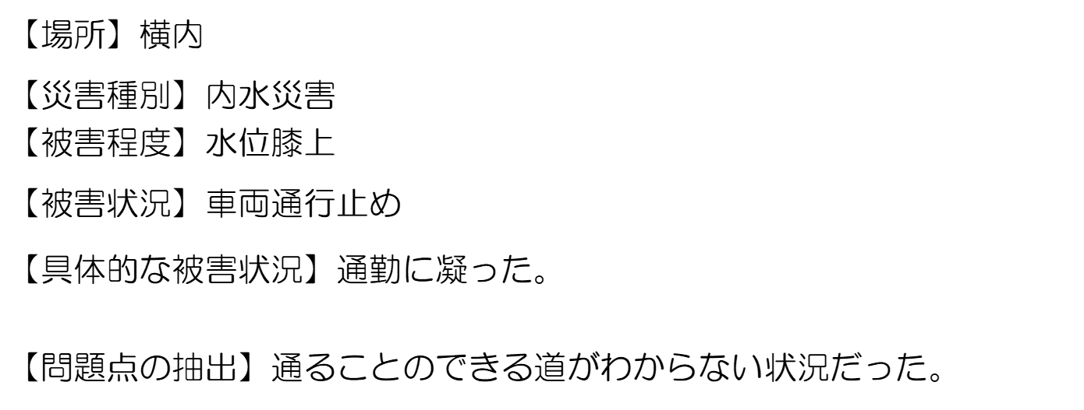
4 | 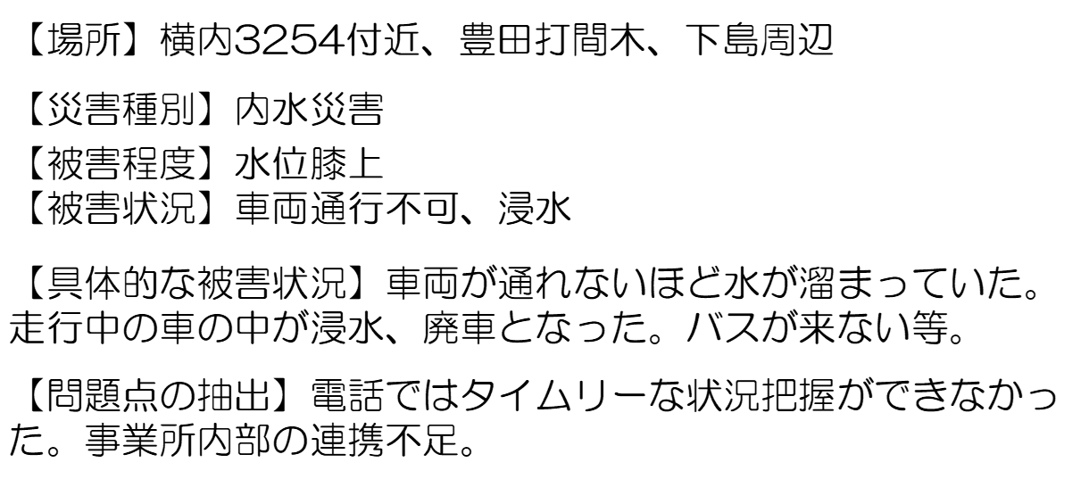
5
6
7
8
9
10
11
12
13
14
...

Sheet1
神田小学
平塚湘風
横内中
横内小
真土小
松が丘小
大野中
大原小
平塚中
総合公園
平塚江南
南原小
富士見小
旧平商
平塚工
松原小
江陽中
中原小
山下小
旭小
山城中
松延小
吉沢小
金旭中
県立子ども自立S
金目中
金目小
平塚競輪場
大磯高
なでしこ小
花水小
浜岳中
港小
主な広域避難所
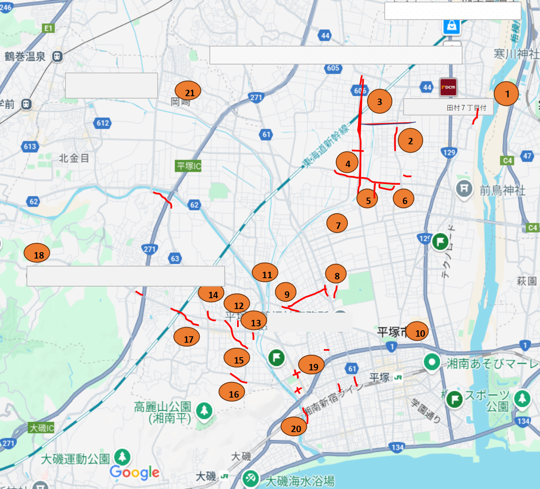 | 拡大図の選択 | 8,9
 | 災害の詳細 | 8

